令和6年度余呉湖水質調査結果（年度平均値）
（９）余呉湖水質調査
ア 余呉湖採水調査地点
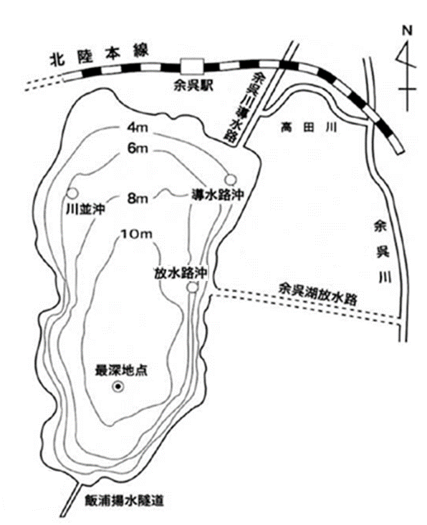

イ 令和６年度余呉湖水質調査結果（年度平均値）
 | 導水路沖 | 川並沖 | 最深地点 | ３地点 平均値 (R6年度) | ３地点 平均値 (R5年度) | 放水路沖 | 最深地点 過年度平均 (H26～R5)
水深（m） | 5.8 | 5.4 | 11.8 | 7.7 | 7.7 | 6.1 | 11.9
透明度（m） | 2.7 | 2.8 | 2.9 | 2.8 | 2.0 | 2.9 | 2.1
pH | 7.9 | 8.0 | 8.0 | 8.0 | 8.1 | 7.9 | 8.1
DO（mg/L） | 9.7 | 9.8 | 9.8 | 9.8 | 9.8 | 9.6 | 9.9
COD（mg/L） | 3.7 | 3.5 | 3.5 | 3.6 | 4.8 | 3.5 | 4.6
BOD（mg/L） | 1.4 | 1.1 | 1.0 | 1.1 | 1.7 | 1.2 | 1.7
SS（mg/L） | 3.5 | 3.0 | 3.0 | 3.2 | 3.9 | 3.4 | 3.9
T-N（mg/L） | 0.32 | 0.31 | 0.31 | 0.31 | 0.50 | 0.33 | 0.50
T-P（mg/L） | 0.026 | 0.023 | 0.023 | 0.024 | 0.034 | 0.024 | 0.030
ｸﾛﾛﾌｨﾙ-a（μg/L） | 11.8 | 10.6 | 10.0 | 10.8 | 13.8 | 10.9 | 16.3

